0. Liderazgo
 | VERSIÓN: | 3 |  |  |  |  |  |  | FECHA: | 2025-01-16

 | Factores del Criterio 0. LIDERAZGO (130 puntos) Los aspectos a considerar deberán describir las metodologías utilizadas, así como sus respectivos grados de despliegue de los distintos requerimientos del Modelo mediante las cuales la conducción de la empresa:

 | 0.1 Rol del Equipo de Gobierno (30 puntos) Este factor permite entender y evaluar las metodologías mediante las cuales el equipo de gobierno determina los fines de la organización y sus orientaciones básicas y establece las responsabilidades propias y del equipo ejecutivo. Además, analiza las pautas para prevenir los riesgos potenciales que pudieran afectar a las partes interesadas.
 | Aspectos

1 | a) Se conforma y establece sus propias reglas de funcionamiento, incluyendo la selección, la retribución, los planes de sucesión y las responsabilidades de sus miembros.

2 | b) Conforma el equipo ejecutivo para que opere con independencia de criterio, y establece sus reglas de funcionamiento incluyendo la selección, la retribución, los planes de sucesión y las responsabilidades de sus miembros.

3 | c) Define la misión, visión, valores éticos y objetivos estratégicos, incorporando al nivel ejecutivo en el proceso.

4 | d) Establece el sistema de control para asegurar conductas éticas en la organización y el cumplimiento del marco legal y regulatorio, procurando prevenir conflictos de intereses.

5 | e) Establece la política y el marco general para identificar y dar tratamiento a los riesgos inherentes a los grupos de interés que puedan ser afectados por el desempeño de la organización.

 |  |  |  |  |  |  |  | Promedio Metodología |  |  | 0.0 |  | %
 |  |  |  |  |  | Ver más abajo la Tabla de Asignaciones |  | Promedio Despliegue |  |  | 0.0 |  | %
 |  |  |  |  |  |  |  | Promedio Integración |  |  | 0.0 |  | %

 |  |  | Prom Calculado |  | Final Asignado
 | Puntaje del Factor |  | 0.0 |  | 0.0 | → | 0 | Puntos del Factor 0.1

 | 0.2 El Rol del Equipo Ejecutivo (40 puntos) Este factor permite entender y evaluar las metodologías mediante las cuales el equipo ejecutivo interactúa con el equipo de gobierno y establece las estrategias para lograr los fines y objetivos de la organización. Asimismo evalúa cómo ejerce el liderazgo asegurando el alineamiento con la misión, visión, valores éticos y objetivos estratégicos.
 | Aspectos

6 | a) Ejerce su liderazgo, para asegurar el alineamiento con la misión, visión, valores éticos y objetivos estratégicos.

7 | b) Implementa el sistema de control y gestión de los riesgos definidos por el equipo de gobierno para asegurar conductas éticas, el cumplimiento del marco legal y regulatorio y la atención de las necesidades de los grupos de interés.

8 | c) Define y difunde los objetivos acordados con el equipo de gobierno y mide en forma sistemática su cumplimiento.

9 | d) Adopta métodos de representación de la organización, tanto en la comunidad de negocios como ante organismos públicos u otros referentes de la comunidad.

 |  |  |  |  |  |  |  | Promedio Metodología |  |  | 0.0 |  | %
 |  |  |  |  |  | Ver más abajo la Tabla de Asignaciones |  | Promedio Despliegue |  |  | 0.0 |  | %
 |  |  |  |  |  |  |  | Promedio Integración |  |  | 0.0 |  | %

 |  |  | Prom Calculado |  | Final Asignado
 | Puntaje del Factor |  | 0.0 |  | 0.0 | → | 0 | Puntos del Factor 0.2

 | 0.3 Planeamiento estratégico y operativo (60 puntos) Este factor permite entender y evaluar las prácticas y/o metodologías mediante las cuales equipo ejecutivo desarrolla estrategias y planes de acción y cómo se monitorea el desempeño.
 | Aspectos

10 | a) Define el horizonte de corto y largo plazo, los responsables, la información necesaria para la adopción de decisiones así como los tiempos y plazos de elaboración y comunicación.

11 | b) En línea con los objetivos estratégicos definidos por el equipo de gobierno, considera: 1) La propuesta de valor para mercados y clientes, así como las aspiraciones económico -financieras de los accionistas y las necesidades de los demás grupos de interés.

 | 2) El análisis del contexto externo y escenario competitivo, identificando las oportunidades y amenazas.

 | 3) El análisis del contexto interno, identificando las fortalezas y debilidades propias de la organización.

12 | c) Incorpora y promueve la innovación, priorizando su aplicación en consonancia con las estrategias.

13 | d) Desagrega los objetivos estratégicos en objetivos y planes operativos, asegurando su alineamiento, priorización y sincronización, integrando coherentemente el corto y largo plazo.

14 | e) Incorpora a los planes operativos las acciones para prevenir y/o mitigar los riesgos, debilidades y amenazas así como potenciar las fortalezas y oportunidades.

15 | f) Compromete, gestiona y asigna los recursos necesarios para el cumplimiento de planes.

16 | g) Define y proyecta indicadores clave de desempeño, incorporando parámetros comparativos de referencia.

17 | h) Obtiene la aprobación del equipo de gobierno.

18 | i) Asegura la difusión, comprensión y aceptación de las estrategias y los planes de acción dentro y, cuando corresponda, fuera de la organización.

19 | j) Asegura un monitoreo constante de la calidad de las decisiones, analiza y aprende de los desvíos y ajusta sus planes en forma rápida y flexible cuando la situación lo requiere.

 |  |  |  |  |  |  |  | Promedio Metodología |  |  | 0.0 |  | %
 |  |  |  |  |  | Ver más abajo la Tabla de Asignaciones |  | Promedio Despliegue |  |  | 0.0 |  | %
 |  |  |  |  |  |  |  | Promedio Integración |  |  | 0.0 |  | %

 |  |  | Prom Calculado |  | Final Asignado
 | Puntaje del Factor |  | 0.0 |  | 0.0 | → | 0 | Puntos del Factor 0.3

 | Puntos del Factor 0.1 |  |  | 0 | Volver al factor |  | Puntos del Componente Liderazgo |  |  |  |  | 0

 | Puntos del Factor 0.2 |  |  | 0 | Volver al factor

 | Puntos del Factor 0.3 |  |  | 0 | Volver al factor

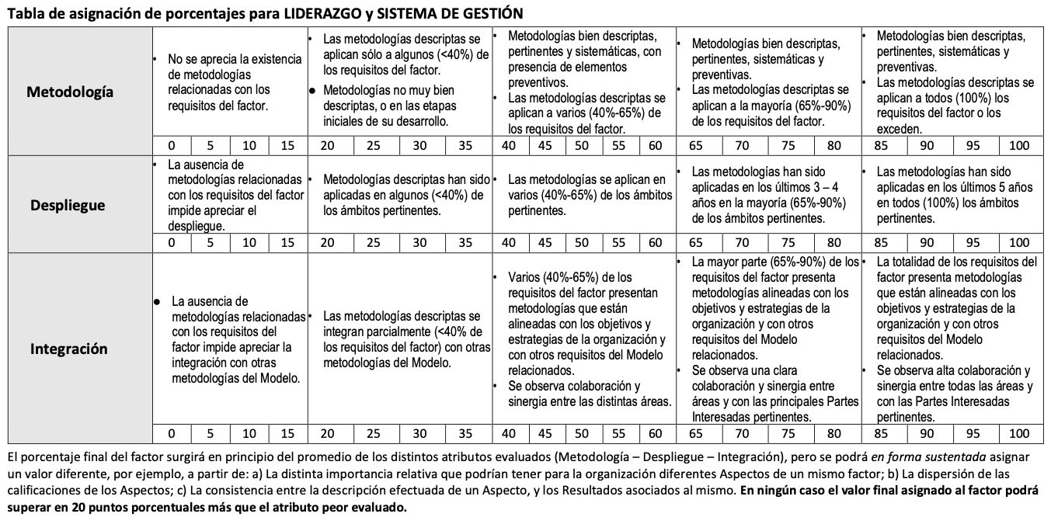

7.1 Result MyC
 | AUTOEVALUACIÓN PYME – RESULTADOS ©Fundación Premio Nacional a la Calidad
 | VERSIÓN: | 3 |  |  |  |  |  |  |  |  |  | FECHA: | 2025-01-16

 | Factor 7.1 Resultados de la gestión de mercados y clientes (120 puntos)
 | Demuestre los resultados obtenidos, respecto de: a) El conocimiento de clientes y mercados y la gestión del desarrollo de marca según lo desarrollado en 1.1 incluyendo la participación de mercado por producto y/o servicio y grupos y segmentos de clientes. b) La gestión de las relaciones y contactos con los clientes y el manejo de quejas y reclamos, según lo desarrollado en 1.2. c) La satisfacción y lealtad de los distintos grupos y segmentos de clientes con la organización en general y, en particular, con los distintos productos y servicios ofrecidos, según lo desarrollado en 1.1 y 1.3.

 | ATENCIÓN: Para cada uno de los indicadores definir y fundamentar cada ciclo o período. Indique con una X si se trata de un indicador Estratégico o De Gestión. En la matriz, reemplace en la celda Nombre, Objetivo, y Referencia, lo que corresponda al Indicador seleccionado. Los gráficos a continuación son como apoyo y de ejemplo, pueden ser utilizados o no, debajo de cada indicador encontrará un espacio donde insertar gráficos propios, y puede sumar más información gráfica en la pestaña Gráficos e Imágenes.

Indicador 1 |  |  | Tipo | ESTRATÉGICO |  |  |  |  |  |  |  | Ciclo: |  | ANUAL
Indicador 1
 |  |  |  | Ciclo 1 | Ciclo 2 | Ciclo 3 | Ciclo 4 | Ciclo 5
Nombre del indicador |  |  |  | 3 | 5.5 | 3 | 3 | 4
Objetivo |  |  |  | 5 | 4 | 5 | 5 | 5
Referencia comparativa |  |  |  | 2 | 2 | 10 | 2 | 3

 | Si corresponde, indicar la fórmula del indicador

 | En caso de desvíos, explicar causa y acciones tomadas

 | Gráficos propios de la empresa

Indicador 2 |  |  | Tipo | ESTRATÉGICO |  |  |  |  |  |  |  | Ciclo: |  | ANUAL
Indicador 2
 |  |  |  | Ciclo 1 | Ciclo 2 | Ciclo 3 | Ciclo 4 | Ciclo 5
Nombre del indicador |  |  |  | 6 | 5.5 | 5 | 6 | 3
Objetivo |  |  |  | 5 | 5 | 7 | 2 | 7
Referencia comparativa |  |  |  | 4 | 1 | 5 | 3 | 4

 | Si corresponde, indicar la fórmula del indicador

 | En caso de desvíos, explicar causa y acciones tomadas

 | Gráficos propios de la empresa

Indicador 3 |  |  | Tipo | De GESTIÓN |  |  |  |  |  |  |  | Ciclo: | 3 | meses
Indicador 3
 |  |  |  | Ciclo 1 | Ciclo 2 | Ciclo 3 | Ciclo 4 | Ciclo 5
Nombre del indicador |  |  |  | 6 | 5.5 | 5 | 3 | 3
Objetivo |  |  |  | 5 | 5 | 7 | 2 | 7
Referencia comparativa |  |  |  | 4 | 1 | 5 | 4 | 4

 | Si corresponde, indicar la fórmula del indicador

 | En caso de desvíos, explicar causa y acciones tomadas

 | Gráficos propios de la empresa

Indicador 4 |  |  | Tipo | De GESTIÓN |  |  |  |  |  |  |  | Ciclo: | 3 | meses
Indicador 4
 |  |  |  | Ciclo 1 | Ciclo 2 | Ciclo 3 | Ciclo 4 | Ciclo 5
Nombre del indicador |  |  |  | 6 | 1 | 3 | 3 | 4
Objetivo |  |  |  | 5 | 4 | 7 | 5 | 5
Referencia comparativa |  |  |  | 2 | 3 | 3 | 2 | 3

 | Si corresponde, indicar la fórmula del indicador

 | En caso de desvíos, explicar causa y acciones tomadas

 | Gráficos propios de la empresa

Indicador 5 |  |  | Tipo | De GESTIÓN |  |  |  |  |  |  |  | Ciclo: | 3 | meses
Indicador 5
 |  |  |  | Ciclo 1 | Ciclo 2 | Ciclo 3 | Ciclo 4 | Ciclo 5
Nombre del indicador |  |  |  | 6 | 5.5 | 5 | 6 | 3
Objetivo |  |  |  | 5 | 5 | 7 | 2 | 7
Referencia comparativa |  |  |  | 4 | 1 | 5 | 3 | 4

 | Si corresponde, indicar la fórmula del indicador

 | En caso de desvíos, explicar causa y acciones tomadas

 | Gráficos propios de la empresa

Indicador 6 |  |  | Tipo | ESTRATÉGICO |  |  |  |  |  |  |  | Ciclo: |  | ANUAL
Indicador 6
 |  |  |  | Ciclo 1 | Ciclo 2 | Ciclo 3 | Ciclo 4 | Ciclo 5
Nombre del indicador |  |  |  | 6 | 5.5 | 10 | 6 | 3
Objetivo |  |  |  | 7 | 8 | 7 | 9 | 5
Referencia comparativa |  |  |  | 2 | 7 | 4 | 8 | 4

 | Si corresponde, indicar la fórmula del indicador

 | En caso de desvíos, explicar causa y acciones tomadas

 | Gráficos propios de la empresa

 | Zona de asignación de puntajes para RESULTADOS
 |  |  |  |  |  |  |  |  |  |  | Promedio Relevancia |  |  |  | 0.0 | %
 |  |  |  |  |  |  |  |  |  |  | Promedio Comparaciones |  |  |  | 0.0 | %
 |  |  |  |  |  |  |  |  |  |  | Promedio Tendencias |  |  |  | 0.0 | %

 |  |  |  |  | Prom Calculado |  | Final Asignado
 | Puntaje del Factor |  |  |  | 0.0 |  | 0.0 |  | → | 0 | Puntos de los Resultados de Mercados y Clientes

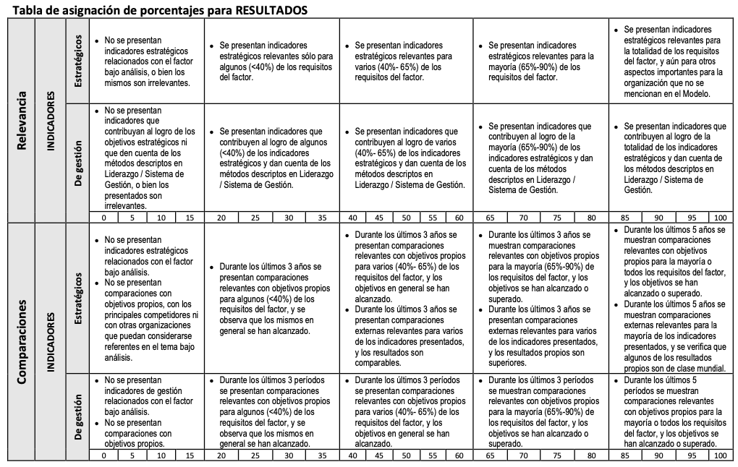

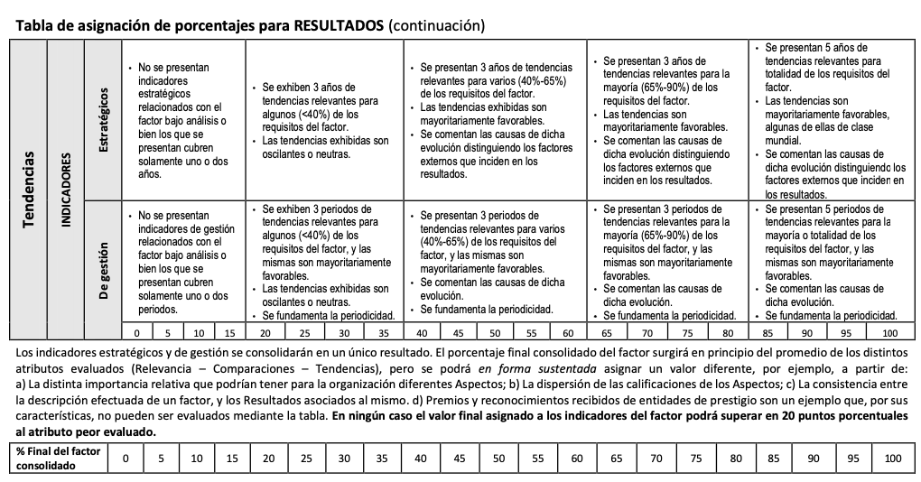

7.2 Result Procesos
 | AUTOEVALUACIÓN PYME – RESULTADOS ©Fundación Premio Nacional a la Calidad
 | VERSIÓN: | 3 |  |  |  |  |  |  |  |  |  | FECHA: | 2025-01-16

 | Factor 7.2 Resultados de la gestión de los procesos (70 puntos)
 | Demuestre los resultados obtenidos, respecto de: a) La mejora continua de los procesos, según lo desarrollado en 2.1 b) La calidad y eficiencia de los procesos de diseño de productos y servicios, según lo desarrollado en 2.2. c) La calidad de productos y servicios, según lo desarrollado en 2.3. d) La productividad y eficiencia de los procesos de producción y de apoyo, según lo desarrollado en 2.3. e) El desarrollo, calidad y mutua colaboración con los proveedores, según lo desarrollado en 2.4.

 | ATENCIÓN: Para cada uno de los indicadores definir y fundamentar cada ciclo o período. Indique con una X si se trata de un indicador Estratégico o De Gestión. En la matriz, reemplace en la celda Nombre, Objetivo, y Referencia, lo que corresponda al Indicador seleccionado. Los gráficos a continuación son como apoyo y de ejemplo, pueden ser utilizados o no, debajo de cada indicador encontrará un espacio donde insertar gráficos propios, y puede sumar más información gráfica en la pestaña Gráficos e Imágenes.

Indicador 1 |  |  | Tipo | ESTRATÉGICO |  |  |  |  |  |  |  | Ciclo: |  | ANUAL
Indicador 1
 |  |  |  | Ciclo 1 | Ciclo 2 | Ciclo 3 | Ciclo 4 | Ciclo 5
Nombre del indicador |  |  |  | 3 | 5.5 | 3 | 3 | 4
Objetivo |  |  |  | 5 | 4 | 5 | 5 | 5
Referencia comparativa |  |  |  | 2 | 2 | 10 | 2 | 3

 | Si corresponde, indicar la fórmula del indicador

 | En caso de desvíos, explicar causa y acciones tomadas

 | Gráficos propios de la empresa

Indicador 2 |  |  | Tipo | ESTRATÉGICO |  |  |  |  |  |  |  | Ciclo: |  | ANUAL
Indicador 2
 |  |  |  | Ciclo 1 | Ciclo 2 | Ciclo 3 | Ciclo 4 | Ciclo 5
Nombre del indicador |  |  |  | 6 | 5.5 | 5 | 6 | 3
Objetivo |  |  |  | 5 | 5 | 7 | 2 | 7
Referencia comparativa |  |  |  | 4 | 1 | 5 | 3 | 4

 | Si corresponde, indicar la fórmula del indicador

 | En caso de desvíos, explicar causa y acciones tomadas

 | Gráficos propios de la empresa

Indicador 3 |  |  | Tipo | ESTRATÉGICO |  |  |  |  |  |  |  | Ciclo: |  | ANUAL
Indicador 3
 |  |  |  | Ciclo 1 | Ciclo 2 | Ciclo 3 | Ciclo 4 | Ciclo 5
Nombre del indicador |  |  |  | 6 | 5.5 | 5 | 3 | 3
Objetivo |  |  |  | 5 | 5 | 7 | 2 | 7
Referencia comparativa |  |  |  | 4 | 1 | 5 | 4 | 4

 | Si corresponde, indicar la fórmula del indicador

 | En caso de desvíos, explicar causa y acciones tomadas

 | Gráficos propios de la empresa

Indicador 4 |  |  | Tipo | ESTRATÉGICO |  |  |  |  |  |  |  | Ciclo: |  | ANUAL
Indicador 4
 |  |  |  | Ciclo 1 | Ciclo 2 | Ciclo 3 | Ciclo 4 | Ciclo 5
Nombre del indicador |  |  |  | 6 | 1 | 3 | 3 | 4
Objetivo |  |  |  | 5 | 4 | 7 | 5 | 5
Referencia comparativa |  |  |  | 2 | 3 | 3 | 2 | 3

 | Si corresponde, indicar la fórmula del indicador

 | En caso de desvíos, explicar causa y acciones tomadas

 | Gráficos propios de la empresa

Indicador 5 |  |  | Tipo | ESTRATÉGICO |  |  |  |  |  |  |  | Ciclo: |  | ANUAL
Indicador 5
 |  |  |  | Ciclo 1 | Ciclo 2 | Ciclo 3 | Ciclo 4 | Ciclo 5
Nombre del indicador |  |  |  | 6 | 5.5 | 5 | 6 | 3
Objetivo |  |  |  | 5 | 5 | 7 | 2 | 7
Referencia comparativa |  |  |  | 4 | 1 | 5 | 3 | 4

 | Si corresponde, indicar la fórmula del indicador

 | En caso de desvíos, explicar causa y acciones tomadas

 | Gráficos propios de la empresa

Indicador 6 |  |  | Tipo | ESTRATÉGICO |  |  |  |  |  |  |  | Ciclo: |  | ANUAL
Indicador 6
 |  |  |  | Ciclo 1 | Ciclo 2 | Ciclo 3 | Ciclo 4 | Ciclo 5
Nombre del indicador |  |  |  | 6 | 5.5 | 10 | 6 | 3
Objetivo |  |  |  | 7 | 8 | 7 | 9 | 5
Referencia comparativa |  |  |  | 2 | 7 | 4 | 8 | 4

 | Si corresponde, indicar la fórmula del indicador

 | En caso de desvíos, explicar causa y acciones tomadas

 | Gráficos propios de la empresa

 | Zona de asignación de puntajes para RESULTADOS
 |  |  |  |  |  |  |  |  |  |  | Promedio Relevancia |  |  |  | 0.0 | %
 |  |  |  |  |  |  |  |  |  |  | Promedio Comparaciones |  |  |  | 0.0 | %
 |  |  |  |  |  |  |  |  |  |  | Promedio Tendencias |  |  |  | 0.0 | %

 |  |  |  |  | Prom Calculado |  | Final Asignado
 | Puntaje del Factor |  |  |  | 0.0 |  | 0.0 |  | → | 0 | Puntos de los Resultados de Procesos

7.3 Result Innov
 | AUTOEVALUACIÓN PYME – RESULTADOS ©Fundación Premio Nacional a la Calidad
 | VERSIÓN: | 3 |  |  |  |  |  |  |  |  |  | FECHA: | 2025-01-16

 | Factor 7.3 Resultados de la gestión de la innovación (20 puntos)
 | Demuestre los resultados obtenidos, respecto de: a) La gestión de la innovación según lo desarrollado en 3.1.

 | ATENCIÓN: Para cada uno de los indicadores definir y fundamentar cada ciclo o período. Indique con una X si se trata de un indicador Estratégico o De Gestión. En la matriz, reemplace en la celda Nombre, Objetivo, y Referencia, lo que corresponda al Indicador seleccionado. Los gráficos a continuación son como apoyo y de ejemplo, pueden ser utilizados o no, debajo de cada indicador encontrará un espacio donde insertar gráficos propios, y puede sumar más información gráfica en la pestaña Gráficos e Imágenes.

Indicador 1 |  |  | Tipo | ESTRATÉGICO |  |  |  |  |  |  |  | Ciclo: |  | ANUAL
Indicador 1
 |  |  |  | Ciclo 1 | Ciclo 2 | Ciclo 3 | Ciclo 4 | Ciclo 5
Nombre del indicador |  |  |  | 3 | 5.5 | 3 | 3 | 4
Objetivo |  |  |  | 5 | 4 | 5 | 5 | 5
Referencia comparativa |  |  |  | 2 | 2 | 10 | 2 | 3

 | Si corresponde, indicar la fórmula del indicador

 | En caso de desvíos, explicar causa y acciones tomadas

 | Gráficos propios de la empresa

Indicador 2 |  |  | Tipo | ESTRATÉGICO |  |  |  |  |  |  |  | Ciclo: |  | ANUAL
Indicador 2
 |  |  |  | Ciclo 1 | Ciclo 2 | Ciclo 3 | Ciclo 4 | Ciclo 5
Nombre del indicador |  |  |  | 6 | 5.5 | 5 | 6 | 3
Objetivo |  |  |  | 5 | 5 | 7 | 2 | 7
Referencia comparativa |  |  |  | 4 | 1 | 5 | 3 | 4

 | Si corresponde, indicar la fórmula del indicador

 | En caso de desvíos, explicar causa y acciones tomadas

 | Gráficos propios de la empresa

Indicador 3 |  |  | Tipo | ESTRATÉGICO |  |  |  |  |  |  |  | Ciclo: |  | ANUAL
Indicador 3
 |  |  |  | Ciclo 1 | Ciclo 2 | Ciclo 3 | Ciclo 4 | Ciclo 5
Nombre del indicador |  |  |  | 6 | 5.5 | 5 | 3 | 3
Objetivo |  |  |  | 5 | 5 | 7 | 2 | 7
Referencia comparativa |  |  |  | 4 | 1 | 5 | 4 | 4

 | Si corresponde, indicar la fórmula del indicador

 | En caso de desvíos, explicar causa y acciones tomadas

 | Gráficos propios de la empresa

Indicador 4 |  |  | Tipo | ESTRATÉGICO |  |  |  |  |  |  |  | Ciclo: |  | ANUAL
Indicador 4
 |  |  |  | Ciclo 1 | Ciclo 2 | Ciclo 3 | Ciclo 4 | Ciclo 5
Nombre del indicador |  |  |  | 6 | 1 | 3 | 3 | 4
Objetivo |  |  |  | 5 | 4 | 7 | 5 | 5
Referencia comparativa |  |  |  | 2 | 3 | 3 | 2 | 3

 | Si corresponde, indicar la fórmula del indicador

 | En caso de desvíos, explicar causa y acciones tomadas

 | Gráficos propios de la empresa

Indicador 5 |  |  | Tipo | ESTRATÉGICO |  |  |  |  |  |  |  | Ciclo: |  | ANUAL
Indicador 5
 |  |  |  | Ciclo 1 | Ciclo 2 | Ciclo 3 | Ciclo 4 | Ciclo 5
Nombre del indicador |  |  |  | 6 | 5.5 | 5 | 6 | 3
Objetivo |  |  |  | 5 | 5 | 7 | 2 | 7
Referencia comparativa |  |  |  | 4 | 1 | 5 | 3 | 4

 | Si corresponde, indicar la fórmula del indicador

 | En caso de desvíos, explicar causa y acciones tomadas

 | Gráficos propios de la empresa

Indicador 6 |  |  | Tipo | ESTRATÉGICO |  |  |  |  |  |  |  | Ciclo: |  | ANUAL
Indicador 6
 |  |  |  | Ciclo 1 | Ciclo 2 | Ciclo 3 | Ciclo 4 | Ciclo 5
Nombre del indicador |  |  |  | 6 | 5.5 | 10 | 6 | 3
Objetivo |  |  |  | 7 | 8 | 7 | 9 | 5
Referencia comparativa |  |  |  | 2 | 7 | 4 | 8 | 4

 | Si corresponde, indicar la fórmula del indicador

 | En caso de desvíos, explicar causa y acciones tomadas

 | Gráficos propios de la empresa

 | Zona de asignación de puntajes para RESULTADOS
 |  |  |  |  |  |  |  |  |  |  | Promedio Relevancia |  |  |  | 0.0 | %
 |  |  |  |  |  |  |  |  |  |  | Promedio Comparaciones |  |  |  | 0.0 | %
 |  |  |  |  |  |  |  |  |  |  | Promedio Tendencias |  |  |  | 0.0 | %

 |  |  |  |  | Prom Calculado |  | Final Asignado
 | Puntaje del Factor |  |  |  | 0.0 |  | 0.0 |  | → | 0 | Puntos de los Resultados de Innovación

7.4 Result Pers
 | AUTOEVALUACIÓN PYME – RESULTADOS ©Fundación Premio Nacional a la Calidad
 | VERSIÓN: | 3 |  |  |  |  |  |  |  | FECHA: | 2025-01-16

 | Factor 7.4 Resultados de la gestión de las personas (70 puntos)
 | Demuestre los resultados obtenidos, respecto de: a) La organización de las personas y del trabajo, según lo desarrollado en 4.1. b) El aprendizaje y desarrollo de las personas, según lo desarrollado en 4.2. c) La Satisfacción, bienestar, lealtad y compromiso de las personas según lo desarrollado en 4.3.

 | ATENCIÓN: Para cada uno de los indicadores definir y fundamentar cada ciclo o período. Indique con una X si se trata de un indicador Estratégico o De Gestión. En la matriz, reemplace en la celda Nombre, Objetivo, y Referencia, lo que corresponda al Indicador seleccionado. Los gráficos a continuación son como apoyo y de ejemplo, pueden ser utilizados o no, debajo de cada indicador encontrará un espacio donde insertar gráficos propios, y puede sumar más información gráfica en la pestaña Gráficos e Imágenes.

Indicador 1 |  |  | Tipo | ESTRATÉGICO |  |  |  |  |  | Ciclo: |  | ANUAL
Indicador 1
 |  |  |  | Ciclo 1 | Ciclo 2 | Ciclo 3 | Ciclo 4 | Ciclo 5
Nombre del indicador |  |  |  | 3 | 5.5 | 3 | 3 | 4
Objetivo |  |  |  | 5 | 4 | 5 | 5 | 5
Referencia comparativa |  |  |  | 2 | 2 | 10 | 2 | 3

 | Si corresponde, indicar la fórmula del indicador

 | En caso de desvíos, explicar causa y acciones tomadas

 | Gráficos propios de la empresa

Indicador 2 |  |  | Tipo | ESTRATÉGICO |  |  |  |  |  | Ciclo: |  | ANUAL
Indicador 2
 |  |  |  | Ciclo 1 | Ciclo 2 | Ciclo 3 | Ciclo 4 | Ciclo 5
Nombre del indicador |  |  |  | 6 | 5.5 | 5 | 6 | 3
Objetivo |  |  |  | 5 | 5 | 7 | 2 | 7
Referencia comparativa |  |  |  | 4 | 1 | 5 | 3 | 4

 | Si corresponde, indicar la fórmula del indicador

 | En caso de desvíos, explicar causa y acciones tomadas

 | Gráficos propios de la empresa

Indicador 3 |  |  | Tipo | ESTRATÉGICO |  |  |  |  |  | Ciclo: |  | ANUAL
Indicador 3
 |  |  |  | Ciclo 1 | Ciclo 2 | Ciclo 3 | Ciclo 4 | Ciclo 5
Nombre del indicador |  |  |  | 6 | 5.5 | 5 | 3 | 3
Objetivo |  |  |  | 5 | 5 | 7 | 2 | 7
Referencia comparativa |  |  |  | 4 | 1 | 5 | 4 | 4

 | Si corresponde, indicar la fórmula del indicador

 | En caso de desvíos, explicar causa y acciones tomadas

 | Gráficos propios de la empresa

Indicador 4 |  |  | Tipo | ESTRATÉGICO |  |  |  |  |  | Ciclo: |  | ANUAL
Indicador 4
 |  |  |  | Ciclo 1 | Ciclo 2 | Ciclo 3 | Ciclo 4 | Ciclo 5
Nombre del indicador |  |  |  | 6 | 1 | 3 | 3 | 4
Objetivo |  |  |  | 5 | 4 | 7 | 5 | 5
Referencia comparativa |  |  |  | 2 | 3 | 3 | 2 | 3

 | Si corresponde, indicar la fórmula del indicador

 | En caso de desvíos, explicar causa y acciones tomadas

 | Gráficos propios de la empresa

Indicador 5 |  |  | Tipo | ESTRATÉGICO |  |  |  |  |  | Ciclo: |  | ANUAL
Indicador 5
 |  |  |  | Ciclo 1 | Ciclo 2 | Ciclo 3 | Ciclo 4 | Ciclo 5
Nombre del indicador |  |  |  | 6 | 5.5 | 5 | 6 | 3
Objetivo |  |  |  | 5 | 5 | 7 | 2 | 7
Referencia comparativa |  |  |  | 4 | 1 | 5 | 3 | 4

 | Si corresponde, indicar la fórmula del indicador

 | En caso de desvíos, explicar causa y acciones tomadas

 | Gráficos propios de la empresa

Indicador 6 |  |  | Tipo | De GESTIÓN |  |  |  |  |  | Ciclo: |  | meses
Indicador 6
 |  |  |  | Ciclo 1 | Ciclo 2 | Ciclo 3 | Ciclo 4 | Ciclo 5
Nombre del indicador |  |  |  | 6 | 5.5 | 10 | 6 | 3
Objetivo |  |  |  | 7 | 8 | 7 | 9 | 5
Referencia comparativa |  |  |  | 2 | 7 | 4 | 8 | 4

 | Si corresponde, indicar la fórmula del indicador

 | En caso de desvíos, explicar causa y acciones tomadas

 | Gráficos propios de la empresa

 | Zona de asignación de puntajes para RESULTADOS
 |  |  |  |  |  |  |  |  | Promedio Relevancia |  |  |  | 0.0 | %
 |  |  |  |  |  |  |  |  | Promedio Comparaciones |  |  |  | 0.0 | %
...

7.5 Result Recurs
...
 |  |  |  |  |  | FECHA: | 2025-01-16
...
Tipo | De GESTIÓN |  |  |  |  | Ciclo: |  | meses
Indicador 1
 | Ciclo 1 | Ciclo 2 | Ciclo 3 | Ciclo 4 | Ciclo 5
 | 3 | 5.5 | 3 | 3 | 4
 | 5 | 4 | 5 | 5 | 5
 | 2 | 2 | 10 | 2 | 3
...
Tipo | De GESTIÓN |  |  |  |  | Ciclo: |  | meses
Indicador 2
 | Ciclo 1 | Ciclo 2 | Ciclo 3 | Ciclo 4 | Ciclo 5
 | 6 | 5.5 | 5 | 6 | 3
 | 5 | 5 | 7 | 2 | 7
 | 4 | 1 | 5 | 3 | 4
...
Tipo | De GESTIÓN |  |  |  |  | Ciclo: |  | meses
Indicador 3
 | Ciclo 1 | Ciclo 2 | Ciclo 3 | Ciclo 4 | Ciclo 5
 | 6 | 5.5 | 5 | 3 | 3
 | 5 | 5 | 7 | 2 | 7
 | 4 | 1 | 5 | 4 | 4
...
Tipo | De GESTIÓN |  |  |  |  | Ciclo: |  | meses
Indicador 4
 | Ciclo 1 | Ciclo 2 | Ciclo 3 | Ciclo 4 | Ciclo 5
 | 6 | 1 | 3 | 3 | 4
 | 5 | 4 | 7 | 5 | 5
 | 2 | 3 | 3 | 2 | 3
...
Tipo | De GESTIÓN |  |  |  |  | Ciclo: |  | meses
Indicador 5
 | Ciclo 1 | Ciclo 2 | Ciclo 3 | Ciclo 4 | Ciclo 5
 | 6 | 5.5 | 5 | 6 | 3
 | 5 | 5 | 7 | 2 | 7
 | 4 | 1 | 5 | 3 | 4
...
Tipo | De GESTIÓN |  |  |  |  | Ciclo: |  | meses
Indicador 6
 | Ciclo 1 | Ciclo 2 | Ciclo 3 | Ciclo 4 | Ciclo 5
 | 6 | 5.5 | 10 | 6 | 3
 | 7 | 8 | 7 | 9 | 5
 | 2 | 7 | 4 | 8 | 4
...

7.6 Result RS
...
 |  |  |  |  |  | FECHA: | 2025-01-16
...
Tipo | Estratégico |  |  |  |  | Ciclo: | 3 | anual
Indicador 1
 | Ciclo 1 | Ciclo 2 | Ciclo 3 | Ciclo 4 | Ciclo 5
 | 3 | 5.5 | 3 | 3 | 4
 | 5 | 4 | 5 | 5 | 5
 | 2 | 2 | 10 | 2 | 3
...
Tipo | Estratégico |  |  |  |  | Ciclo: | 3 | anual
Indicador 2
 | Ciclo 1 | Ciclo 2 | Ciclo 3 | Ciclo 4 | Ciclo 5
 | 6 | 5.5 | 5 | 6 | 3
 | 5 | 5 | 7 | 2 | 7
 | 4 | 1 | 5 | 3 | 4
...
Tipo | Estratégico |  |  |  |  | Ciclo: | 3 | anual
Indicador 3
 | Ciclo 1 | Ciclo 2 | Ciclo 3 | Ciclo 4 | Ciclo 5
 | 6 | 5.5 | 5 | 3 | 3
 | 5 | 5 | 7 | 2 | 7
 | 4 | 1 | 5 | 4 | 4
...
Tipo | Estratégico |  |  |  |  | Ciclo: | 3 | anual
Indicador 4
 | Ciclo 1 | Ciclo 2 | Ciclo 3 | Ciclo 4 | Ciclo 5
 | 6 | 1 | 3 | 3 | 4
 | 5 | 4 | 7 | 5 | 5
 | 2 | 3 | 3 | 2 | 3
...
Tipo | Estratégico |  |  |  |  | Ciclo: | 3 | anual
Indicador 5
 | Ciclo 1 | Ciclo 2 | Ciclo 3 | Ciclo 4 | Ciclo 5
 | 6 | 5.5 | 5 | 6 | 3
 | 5 | 5 | 7 | 2 | 7
 | 4 | 1 | 5 | 3 | 4
...
Tipo | Estratégico |  |  |  |  | Ciclo: | 3 | anual
Indicador 6
 | Ciclo 1 | Ciclo 2 | Ciclo 3 | Ciclo 4 | Ciclo 5
 | 6 | 5.5 | 10 | 6 | 3
 | 7 | 8 | 7 | 9 | 5
 | 2 | 7 | 4 | 8 | 4
...

